2.核心机制与界面
⚙️ 核心机制与界面截图

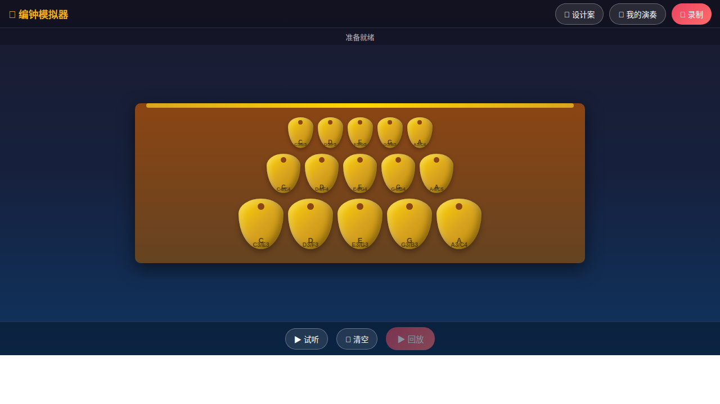

界面布局说明

区域 | 内容说明
顶部工具栏 | 应用名称+录制/我的演奏/设计案按钮，悬浮透明背景
状态栏 | 系统状态+录制计时，录制时红色指示灯闪烁
编钟主体区 | 三排15口编钟，Flexbox垂直布局，木质渐变钟架
底部控制栏 | 试听/清空/回放按钮，圆角胶囊设计

一钟双音系统

每口编钟的两个音高相差大三度（约4个半音），仅15口钟就能覆盖30个不同音高

敲击方式 | 触发位置 | 音高 | 音色特点
正敲（正鼓音） | 钟体正中
侧敲（侧鼓音） | 钟体两侧

音区架构

排层 | 钟大小 | 音区范围 | 数量 | 视觉设计
上层 | 小编钟
中层 | 中编钟
下层 | 大编钟

总计：15口编钟 × 2音/钟 = 30个可用音高

